Indice de Satisfaccion
Medición: | Resultado de las Encuestas de Satisfaccion
Propósito: | Medir la satisfaccion de los Clientes
Preguntas asociadas: | ¿Que tan satisfechos estan los Clientes?
Muestra Gráfica
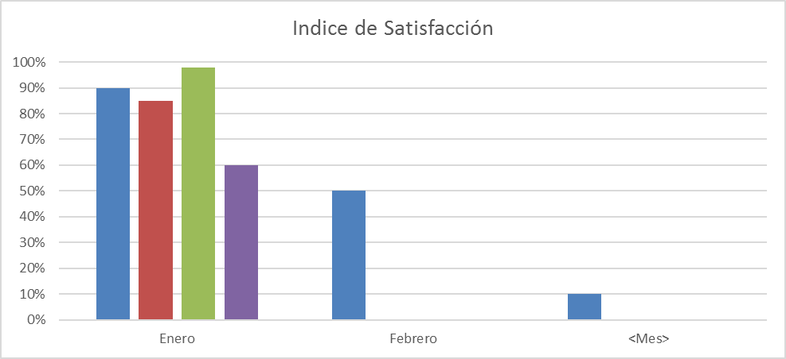
Algoritmo:
Datos Base | Cálculo
Valores de Respuesta | Indice= Suma (Valores de Respuesta)/30
Mecanismo de Recolección y Almacenamiento
Se obtendrà de las Encuestas de Satisfaccion que se realizan en la entrega del Proeyecto Finalizado. Se ecuentra dentro de la carpeta Nombre de Proyectos/EjecucionEntrega. Estos datos se Almacenaran en el documento de concentrado de Metricas en la pestaña Indice de Satisfaccion que se encuentra ubicado en la carpeta de Organizacional/Medicion de Proyectos/ en Drop box
Periodicidad | Responsable
Mensual | Auditor
Mecanismo de Análisis:
Frecuencia de Reporte | Mecanismo de Reporte
Mensual | Reporte de Monitoreo
Responsable de presentar métricas | A quien se presenta el reporte de métricas
Auditor | Direccion, Area de Proyectos
Guía de análisis:
El análisis se hara en base a la grafica de Indice de Satisfaccion
Mayor o igual a 85% | Seguimiento
Menor que 85% y mayor o igual a 70% | Análizar las preguntas que presentaron calificaciones bajas (Menores a 5 según el formato de encuesta)
Menor a 70% | Crear un plan de acción en base a las bajas calificaciones

Desviación de esfuerzo

 |  | Procesos | Esfuerzo planeado | Esfuerzo real | Desviacion de esfuerzo %
 |  | Ventas | 100 | 80 | -20%
 |  | Planeacion | 234 | 53 | -181%
 |  | Diseño | 543 | 343 | -200%
 |  | Desarrollo | 342 | 331 | -11%
 |  | Entrega | 344 | 434 | 90%
 |  | Monitoreo | 532 | 533 | 1%
 |  | Metricas | 534 | 534 | 0%
 |  | Calidad | 23 | 33 | 10%
 |  | Configuración | 324 | 342 | 18%

Desv. Costo Proyecto
Medición: | Costo del Proyecto
Propósito: | Monitorear la eficiencia de las estimaciones de los Costos del Proyecto
Preguntas asociadas: | ¿Cual fue la Desviación? ¿La desviación rebasó mas del 10%?
Muestra Gráfica
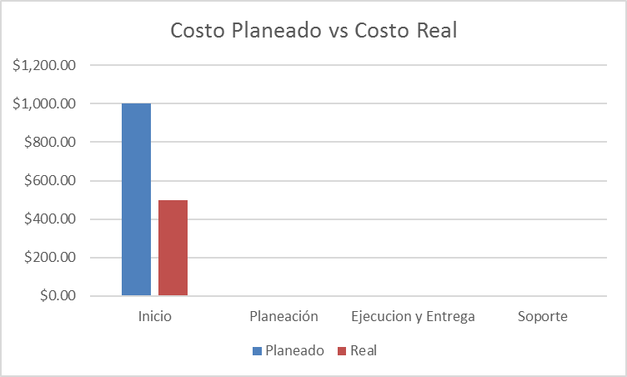 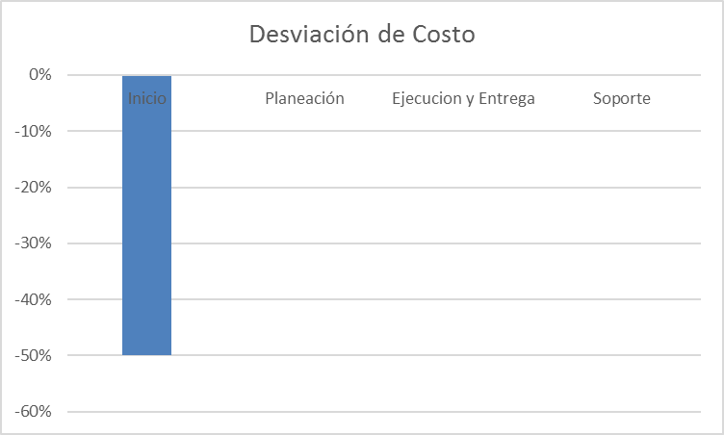
Algoritmo:
Datos Base | Cálculo
Costo Planeado | Costo Real = Horas Reales * Costo por Hora Desviacion = (Costo Real / Costo Plaeando)-1
Costo Reale
Horas Reales
Costo por hora
Mecanismo de Recolección y Almacenamiento
Los Costos Planeados y el costo por hora se obtendran del documento de Estimacion que se encuentra ubicado en la carpeta Nombre Proyecto/Inicio/ Y Las Horas Reales se obtienden del Cronograma de Actividades que se ecuentra ubicado en la carpeta Nombre Proyecto/ Planeacion. Estos datos se Almacenaran en el documento de concentrado de Metricas en la pestaña Desv. Costo Proyecto que se encuentra ubicado en la carpeta de Organizacional/Medicion de Proyctos/ en Drop box |  | n
Periodicidad | Responsable
Mensual | Auditor
Mecanismo de Análisis:
Frecuencia de Reporte | Mecanismo de Reporte
Mensual | Reunion de Monitoreo
Responsable de presentar métricas | A quien se presenta el reporte de métricas
Auditor | Direccion, Area de Proyectos
Guía de análisis:
El análisis se hara en base a la grafica de Desviación
Si la desviacion es menor o igual a 10% o desviacion negativa | Bueno
Si la desviacion es mayor o igual a 11% y menor o igual a 18% | Regular - Analizar causas de la Desviacion,Identificar cuales fueron los costos que no se cumplieron
Si la desviacion es mayor a 18% | Regular - Analizar causas de la Desviacion,Identificar cuales fueron los costos que no se cumplieron

Desviación de esfuerzo

 |  |  | Procesos | Esfuerzo planeado | Esfuerzo real | Desviacion de esfuerzo %
 |  |  | Ventas | 100 | 80 | -20%
 |  |  | Planeacion | 234 | 53 | -181%
 |  |  | Diseño | 543 | 343 | -200%
 |  |  | Desarrollo | 342 | 331 | -11%
 |  |  | Entrega | 344 | 434 | 90%
 |  |  | Monitoreo | 532 | 533 | 1%
 |  |  | Metricas | 534 | 534 | 0%
 |  |  | Calidad | 23 | 33 | 10%
 |  |  | Configuración | 324 | 342 | 18%

Desv. Esfuerzo
Medición: | Esfuerzo
Propósito: | Monitorear que tan eficente somos con las horas hombre
Preguntas asociadas: | ¿Cuál es la desviación de esfuerzo?
Muestra Gráfica
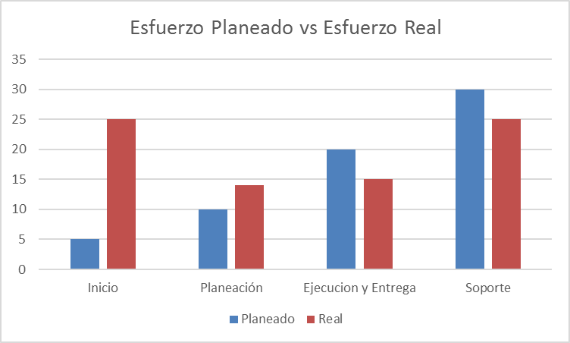 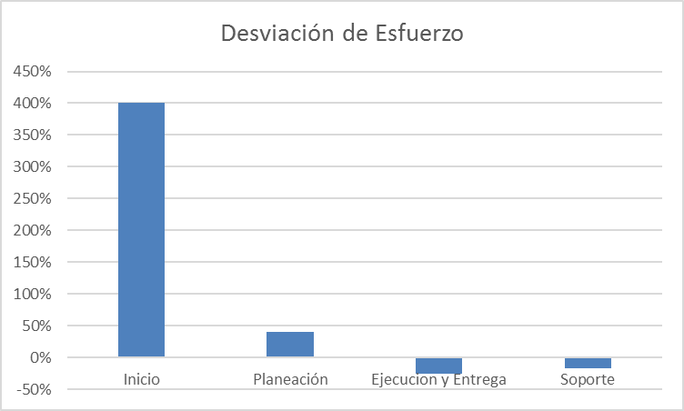
Algoritmo:
Datos Base | Cálculo
Horas Planeadas | Desviacion = (Horas Reales / Horas Programadas)-1
Horas Reales
Mecanismo de Recolección y Almacenamiento
Se tomara del Cronograma de Actividades las horas planeadas y reales de la fase que se haya terminado al momento de presentar el reporte. Este documento se encuentra dentro de la carpeta Proyecto/ Planeacion/. Estos datos se Almacenaran en el documento de concentrado de Metricas en la pestaña Desv. Esfuerzo que se encuentra ubicado en la carpeta de Organizacinal/Medicion de Proyctos/ en Drop box
Periodicidad | Responsable
Mensual | Auditor
Mecanismo de Análisis:
Frecuencia de Reporte | Mecanismo de Reporte
Mensual | Reunion de Monitoreo
Responsable de presentar métricas | A quien se presenta el reporte de métricas
Auditor | Direccion, Area de Proyectos
Guía de análisis:
El análisis se hara en base a la grafica de Desviación
Si la desviacion es menor o igual a 10% o desviacion negativa | Bueno
Si la desviacion es mayor o igual a 11% y menor o igual a 18% | Regular - Analizar causas de la Desviacion, Revisar si se puso a la gente adecuada/capacitada en el proyecto Identificar si hubo distractores
Si la desviacion es mayor a 18% | Malo - Analizar causas de la Desviacion, Revisar si se puso a la gente adecuada/capacitada en el proyecto Identificar si hubo distractores

Desviación de esfuerzo

 |  | Procesos | Esfuerzo planeado | Esfuerzo real | Desviacion de esfuerzo %
 |  | Ventas | 100 | 80 | -20%
 |  | Planeacion | 234 | 53 | -181%
 |  | Diseño | 543 | 343 | -200%
 |  | Desarrollo | 342 | 331 | -11%
 |  | Entrega | 344 | 434 | 90%
 |  | Monitoreo | 532 | 533 | 1%
 |  | Metricas | 534 | 534 | 0%
 |  | Calidad | 23 | 33 | 10%
 |  | Configuración | 324 | 342 | 18%

Apego a Procesos
Medición: | Procesos
Propósito: | Monitorear que se esten cumpliendo con los procesos.
Preguntas asociadas: | ¿Se llevan a cabo los procesos al 100%?
Muestra Gráfica
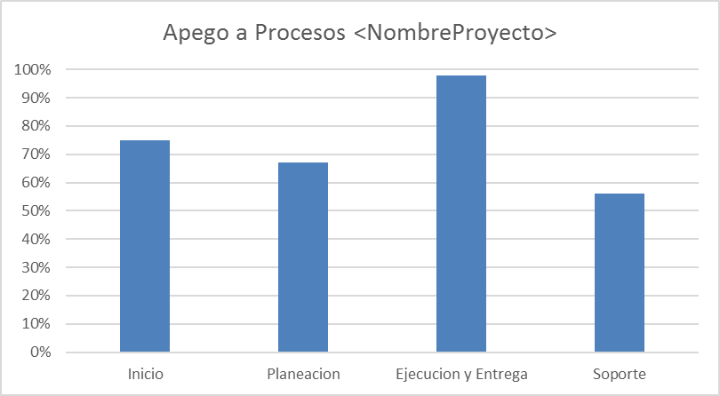 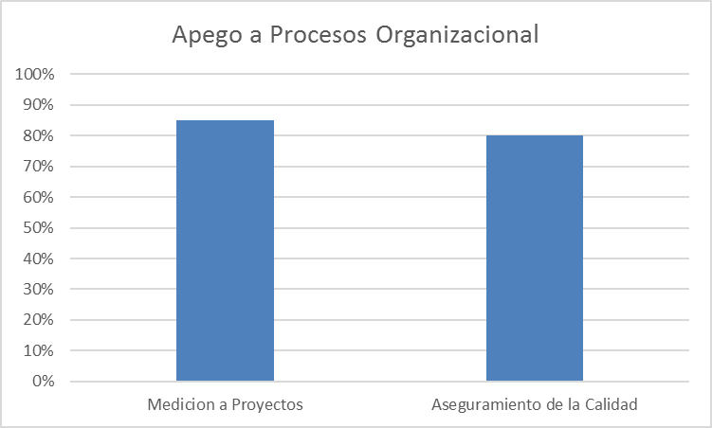
Algoritmo:
Datos Base | Cálculo
Cantidad de Preguntas Aprobadas | Porcentaje de apego a proceso = ((Cantidad de preguntas aprobadas/(Cantidad de preguntas + Preguntas que no aplican))
Cantidad de Preguntas
Preguntas que no Aplican
Mecanismo de Recolección y Almacenamiento
Los datos se encuentran dentro del Checklist de Auditoria ejecutado que se encuentra dentro de la carpeta del Proyecto/ Aseguramiento Calidad/ ChecklistAuditoria. Los Resultados de las auditorias a Procesos Organizacionales se encuentra dentro de la carpeta Organizacional / Aseguramiento de la Calidad/ChecklistAditoriaOrganizacional. Estos datos seran almacenados dentro de los mismos Checklist.
Periodicidad | Responsable
Mensual | Auditor
Mecanismo de Análisis:
Frecuencia de Reporte | Mecanismo de Reporte
Mensual | Reunion de Monitoreo
Responsable de presentar métricas | A quien se presenta el reporte de métricas
Auditor | Direccion, Area de Proyectos
Guía de análisis:
El análisis se hara en base a la grafica de Desviación
Si el Resultado es igual o mayor a 80% | El personal sigue adecuadamente los procesos definidos en la organización
Si el Resultado es menor a 80% | El personal no sigue adecuadamente los procesos definidos en la organización

Desviación de esfuerzo

 |  | Procesos | Esfuerzo planeado | Esfuerzo real | Desviacion de esfuerzo %
 |  | Ventas | 100 | 80 | -20%
 |  | Planeacion | 234 | 53 | -181%
 |  | Diseño | 543 | 343 | -200%
 |  | Desarrollo | 342 | 331 | -11%
 |  | Entrega | 344 | 434 | 90%
 |  | Monitoreo | 532 | 533 | 1%
 |  | Metricas | 534 | 534 | 0%
 |  | Calidad | 23 | 33 | 10%
 |  | Configuración | 324 | 342 | 18%

Apego a Productos
Medición: | Productos
Propósito: | Monitorear que se estèn realizando los productos.
Preguntas asociadas: | ¿Qué productos no se estan llenando correctamente?
Muestra Gráfica
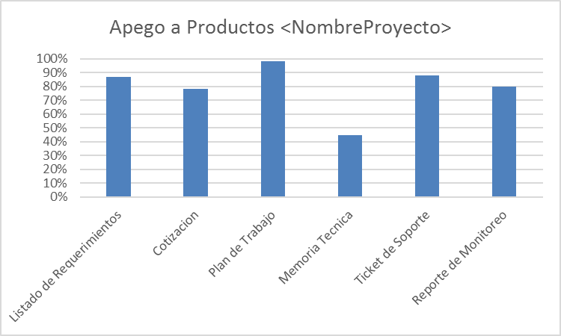 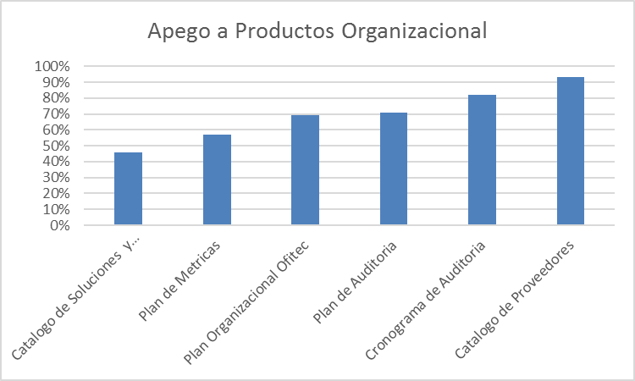
Algoritmo:
Datos Base | Cálculo
Cantidad de Preguntas Aprobadas | Porcentaje de apego a proceso = ((Cantidad de preguntas aprobadas/(Cantidad de preguntas + Preguntas que no aplican))
Cantidad de Preguntas
Preguntas que no Aplican
Mecanismo de Recolección y Almacenamiento
Los datos se encuentran dentro del Checklist de Auditoria ejecutado que se encuentra dentro de la carpeta del Proyecto/ Aseguramiento Calidad/ ChecklistAuditoria. Los Resultados de las auditorias a Procesos Organizacionales se encuentra dentro de la carpeta Organizacional / Aseguramiento de la Calidad/ChecklistAditoriaOrganizacional. Estos datos seran almacenados dentro de los mismos Checklist.
Periodicidad | Responsable
Mensual | Auditor
Mecanismo de Análisis:
Frecuencia de Reporte | Mecanismo de Reporte
Mensual | Reunion de Monitoreo
Responsable de presentar métricas | A quien se presenta el reporte de métricas
Auditor | Direccion, Area de Proyectos
Guía de análisis:
El análisis se hara en base a la grafica de Desviación
Si el Resultado es igual o mayor a 80% | El personal sigue adecuadamente los procesos definidos en la organización
Si el Resultado es menor a 80% | El personal no sigue adecuadamente los procesos definidos en la organización

Desviación de esfuerzo

 |  | Procesos | Esfuerzo planeado | Esfuerzo real | Desviacion de esfuerzo %
 |  | Ventas | 100 | 80 | -20%
 |  | Planeacion | 234 | 53 | -181%
 |  | Diseño | 543 | 343 | -200%
 |  | Desarrollo | 342 | 331 | -11%
 |  | Entrega | 344 | 434 | 90%
 |  | Monitoreo | 532 | 533 | 1%
 |  | Metricas | 534 | 534 | 0%
 |  | Calidad | 23 | 33 | 10%
 |  | Configuración | 324 | 342 | 18%

Apego Fisica
Medición: | Fisica
Propósito: | Asegurar el cumplimiento de la nomenclatura, creacion y ubicación sean los correctos
Preguntas asociadas: | ¿Se crearon las lineas base?
Muestra Gráfica
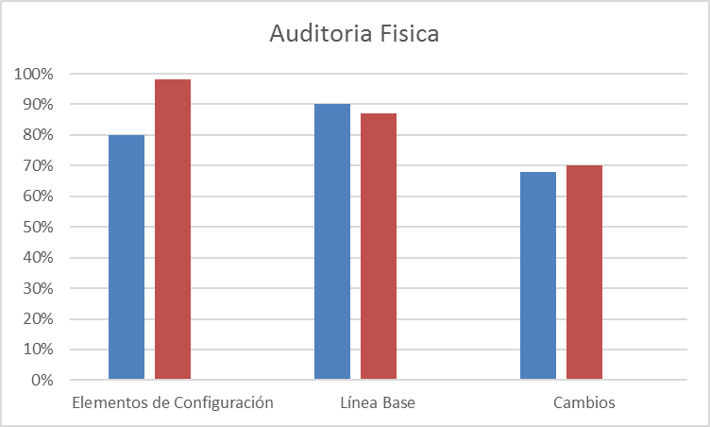
Algoritmo:
Datos Base | Cálculo
Cantidad de Preguntas Aprobadas | Porcentaje de apego a proceso = ((Cantidad de preguntas aprobadas/(Cantidad de preguntas + Preguntas que no aplican))
Cantidad de Preguntas
Preguntas que no Aplican
Mecanismo de Recolección y Almacenamiento
Los datos se encuentran dentro del Checklist de Auditoria ejecutado que se encuentra dentro de la carpeta del Proyecto/ Aseguramiento Calidad/ ChecklistAuditoria. Estos datos seran almacenados dentro de los mismos Checklist.
Periodicidad | Responsable
Mensual | Auditor
Mecanismo de Análisis:
Frecuencia de Reporte | Mecanismo de Reporte
Mensual | Reunion de Monitoreo
Responsable de presentar métricas | A quien se presenta el reporte de métricas
Auditor | Direccion, Area de Proyectos
Guía de análisis:
El análisis se hara en base a la grafica de Desviación
Si el Resultado es igual o mayor a 80% | El personal sigue adecuadamente los procesos definidos en la organización
Si el Resultado es menor a 80% | El personal no sigue adecuadamente los procesos definidos en la organización

Desviación de esfuerzo

 |  | Procesos | Esfuerzo planeado | Esfuerzo real | Desviacion de esfuerzo %
 |  | Ventas | 100 | 80 | -20%
 |  | Planeacion | 234 | 53 | -181%
 |  | Diseño | 543 | 343 | -200%
 |  | Desarrollo | 342 | 331 | -11%
 |  | Entrega | 344 | 434 | 90%
 |  | Monitoreo | 532 | 533 | 1%
 |  | Metricas | 534 | 534 | 0%
 |  | Calidad | 23 | 33 | 10%
 |  | Configuración | 324 | 342 | 18%

Apego Funcional
Medición: | Funcional
Propósito: | Asegurar la consistencia de los productos de trabajo
Preguntas asociadas: | ¿La herramienta de resguardo se utiliza correctamente?
Muestra Gráfica
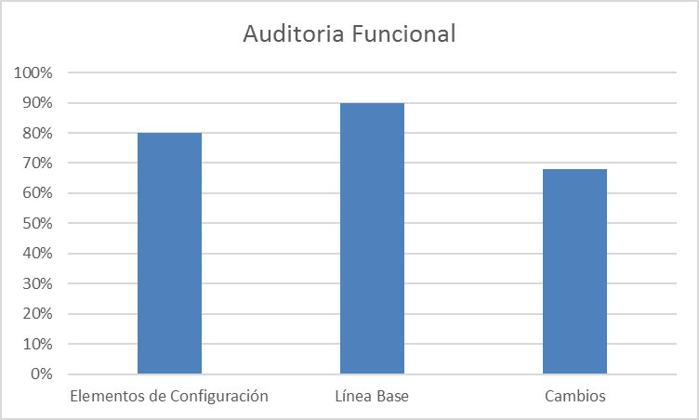
Algoritmo:
Datos Base | Cálculo
Cantidad de Preguntas Aprobadas | Porcentaje de apego a proceso = ((Cantidad de preguntas aprobadas/(Cantidad de preguntas + Preguntas que no aplican))
Cantidad de Preguntas
Preguntas que no Aplican
Mecanismo de Recolección y Almacenamiento
Los datos se encuentran dentro del Checklist de Auditoria ejecutado que se encuentra dentro de la carpeta del Proyecto/ Aseguramiento Calidad/ ChecklistAuditoria. Estos datos seran almacenados dentro de los mismos Checklist.
Periodicidad | Responsable
Mensual | Auditor
Mecanismo de Análisis:
Frecuencia de Reporte | Mecanismo de Reporte
Mensual | Reunion de Monitoreo
Responsable de presentar métricas | A quien se presenta el reporte de métricas
Auditor | Direccion
Guía de análisis:
El análisis se hara en base a la grafica de Desviación
Si el Resultado es igual o mayor a 80% | El personal sigue adecuadamente los procesos definidos en la organización
Si el Resultado es menor a 80% | El personal no sigue adecuadamente los procesos definidos en la organización

Desviación de esfuerzo

 |  | Procesos | Esfuerzo planeado | Esfuerzo real | Desviacion de esfuerzo %
 |  | Ventas | 100 | 80 | -20%
 |  | Planeacion | 234 | 53 | -181%
 |  | Diseño | 543 | 343 | -200%
 |  | Desarrollo | 342 | 331 | -11%
 |  | Entrega | 344 | 434 | 90%
 |  | Monitoreo | 532 | 533 | 1%
 |  | Metricas | 534 | 534 | 0%
 |  | Calidad | 23 | 33 | 10%
 |  | Configuración | 324 | 342 | 18%

